(Optional) PATH 사후 추가
"윈도우 설정" > "프로그램 추가/제거"로 들어가신 후 설치하신 Python을 검색, ...을 눌러서 "수정"을 선택
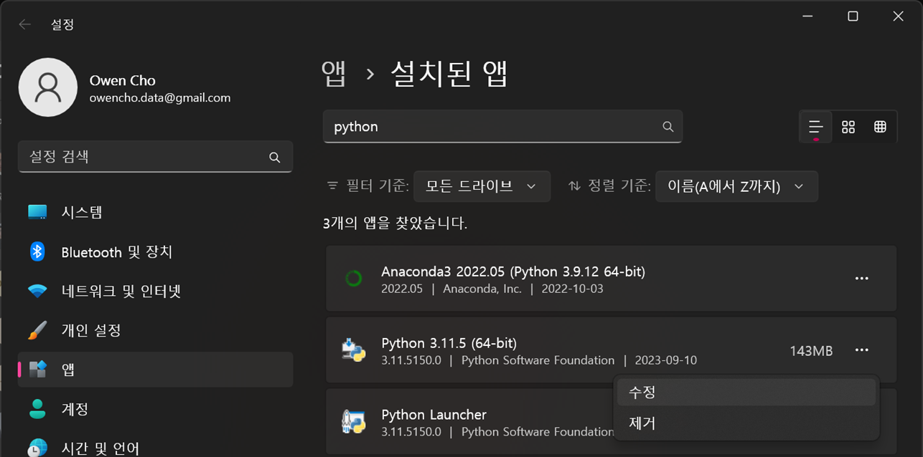

다음 화면에서 "Modify"를 선택
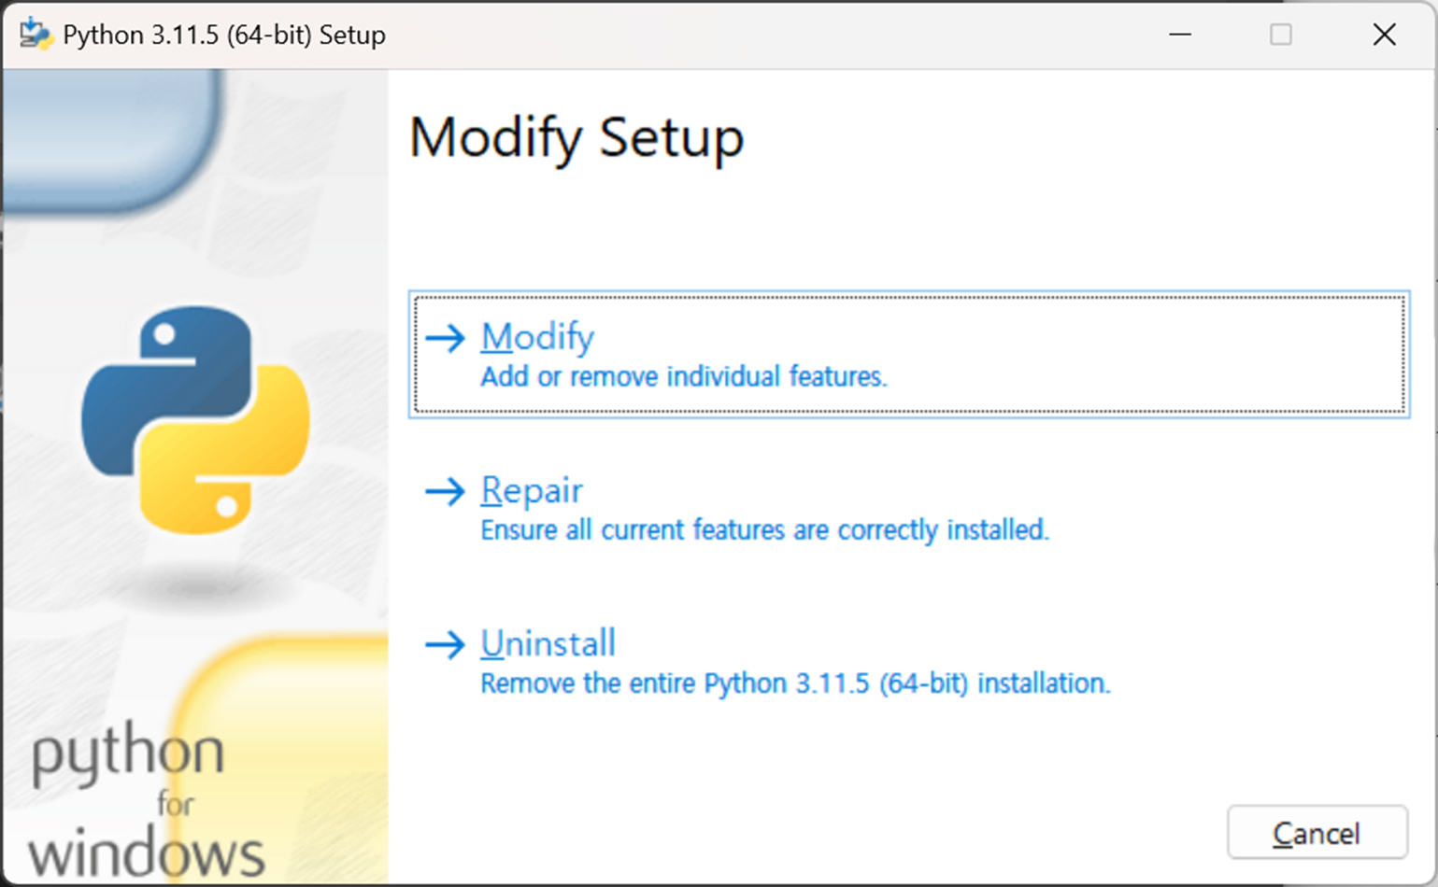

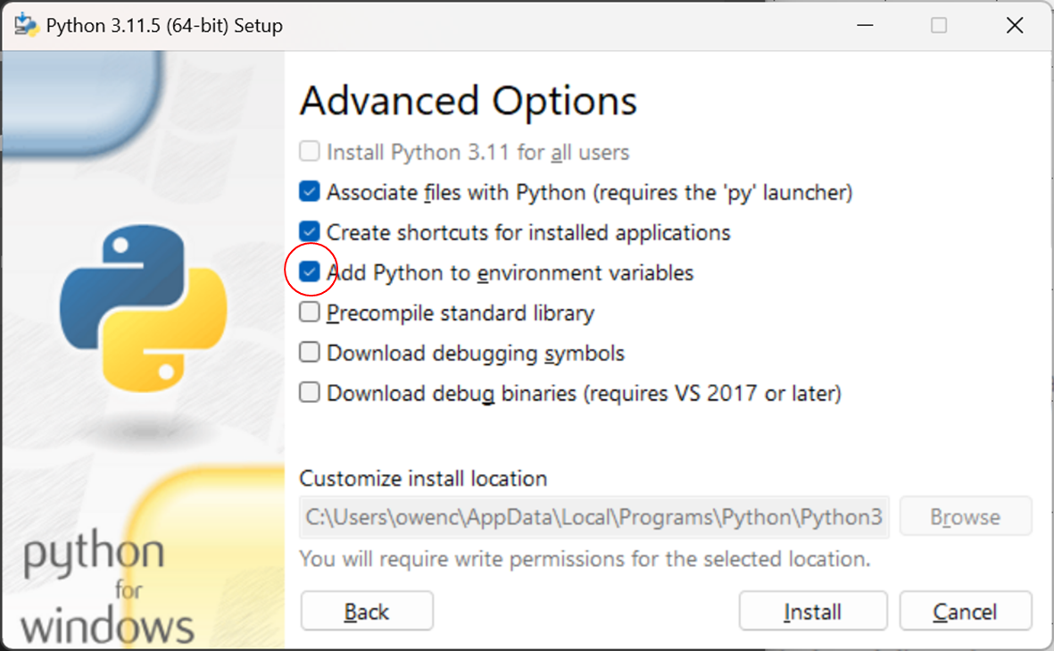
다음 화면에서 "Add Python to environment variables"를 선택 후 "Install"

이렇게 진행하시면 원래 Step 2처럼 초반 PATH 설정하시는 것과 동일한 결과를 만드실 수 있습니다.

